상품제안서
코튼클라우드 호텔수건 150g | 상품코드: S43378

 |  |  |  |  |  |  | 02-713-8555 | www.synergygift.co.kr
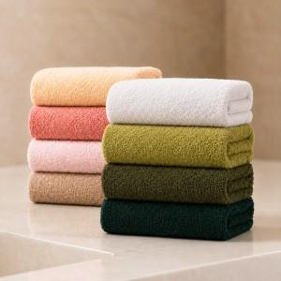 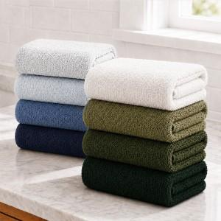

【상세/제작정보】 | <p><span style="font-size: 14pt;">※ 자수인쇄 디자인 난이도에 따라서 인쇄비 편차 발생 됩니다.</span>&nbsp;</p>

【인쇄/포장옵션】 | 실크, 자수 / 포장불가능

【공급단가】 | 수량 | 100~ | 300~ | 500~ | 1,000~ | 5,000~
*VAT별도 | 단가 | 3,770원 | 3,560원 | 3,390원 | 3,300원 | 3,240원

【상품 URL】 | https://www.synergygift.co.kr:443/src/goods_detail.php?gdno=43378

